阿里中心9F
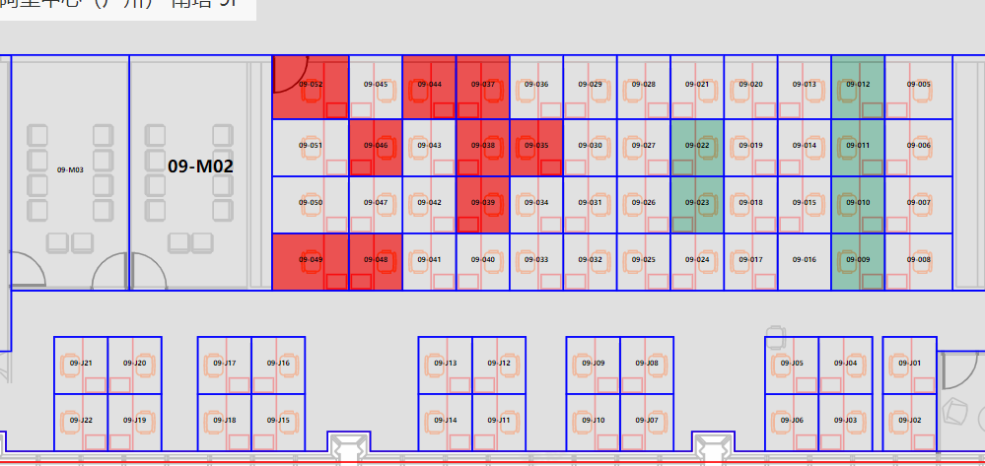
 |  |  |  | 09-052 | 09-045 | 09-044 | 09-037 | 09-036 | 09-029 | 09-028 | 09-021 | 09-020 | 09-013 | 09-012 | 09-005
 | 国内供应链技术-50个工位 |  |  | 09-051 | 09-046 | 09-043 | 09-038 | 09-035 | 09-030 | 09-027 | 09-022 | 09-019 | 09-014 | 09-011 | 09-006
 | 体验技术部-4个工位 |  |  | 09-050 | 09-047 | 09-042 | 09-039 | 09-034 | 09-031 | 09-026 | 09-023 | 09-018 | 09-015 | 09-010 | 09-007
 | 技术质量部-8个工位 |  |  | 09-049 | 09-048 | 09-041 | 09-040 | 09-033 | 09-032 | 09-025 | 09-024 | 09-017 | 09-016 | 09-009 | 09-008
 | 国内供应链产品-8个工位

 | 09-J21 | 09-J20 | 09-J17 | 09-J16 |  |  | 09-J13 | 09-J12 |  | 09-J09 | 09-J08 |  |  | 09-J05 | 09-J04 | 09-J01
 | 09-J22 | 09-J19 | 09-J18 | 09-J15 |  |  | 09-J14 | 09-J11 |  | 09-J10 | 09-J07 |  |  | 09-J06 | 09-J03 | 09-J02

落地窗

阿里中心10F
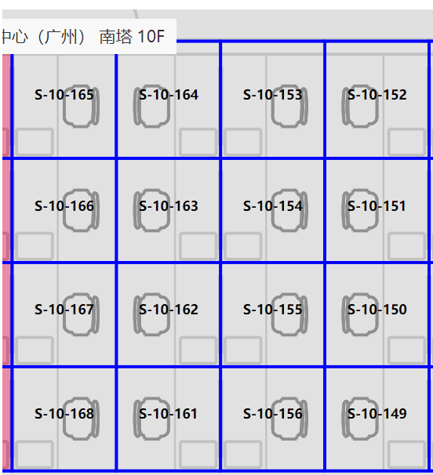
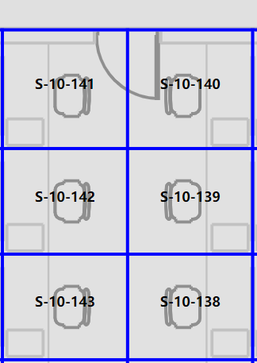
国内供应链技术18个工位 | S-10-165 | S-10-164 | S-10-153 | S-10-152 | S-10-141 | S-10-140
行超4个工位 | S-10-166 | S-10-163 | S-10-154 | S-10-151 | S-10-142 | S-10-139
 | S-10-167 | S-10-162 | S-10-155 | S-10-150 | S-10-143 | S-10-138
 | S-10-168 | S-10-161 | S-10-156 | S-10-149

